Solicitud gráfica
 | Área: | Ciencias Naturales |  |  | Fecha:
 | Grado: | 11
 | Título del tema: | Las disoluciones iónicas |  |  | ¿Cuaderno de estudio o recurso? | Recurso
 | Editor: | Lyz Marcela Bernal Gómez |  |  | Motor del recurso | Diaporama F1

 | Código guión o recurso: | CN_08_01_REC10 | ← Para determinar este código, visite la hoja de Ayuda
 |  |  |  |  | ESPECIFICACIÓN DE ARCHIVOS A ENTREGAR
Núm. | Archivo Shutterstock o ruta en web | Imagen para: | Tipo | Ubicación de la imagen en el recurso Diaporama F1 | Nombre imagen SMALL | Tamaño imagen SMALL | Nombre imagen ZOOM | Tamaño imagen ZOOM | Descripción | Observaciones
IMG01 | 137000705 | Recurso Diaporama F1 | Fotografía | Contenido | CN_08_01_REC10_IMG01.png | 950 x 608 px |  |  | 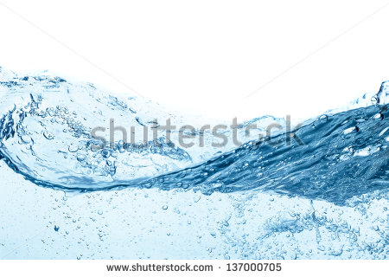 | Por favor ajustarla para que sea portada del recurso
IMG02 | Ver descripción y observaciones | Recurso Diaporama F1 | Ilustración | Contenido | CN_08_01_REC10_IMG02.png | 950 x 608 px |  |  |  | Realizar ilustración como se deja en la imagen guía. Se deja a disposición el fondo, que en lo posible fuera en degrade hasta blanco, pues la mitad izquierda debe ser blanca para el texto
IMG03 | Ver descripción y observaciones | Recurso Diaporama F1 | Ilustración | Contenido | CN_08_01_REC10_IMG03.png | 950 x 608 px |  |  |  | Realizar ilustración como se deja en la imagen guía. Se deja a disposición el fondo, que en lo posible fuera en degrade hasta blanco, pues la mitad izquierda debe ser blanca para el texto
IMG04 | Ver descripción y observaciones | Recurso Diaporama F1 | Ilustración | Contenido | CN_08_01_REC10_IMG04.png | 950 x 608 px |  |  |  | Realizar ilustración como se deja en la imagen guía. Se deja a disposición el fondo, que en lo posible fuera en degrade hasta blanco, pues la mitad izquierda debe ser blanca para el texto
IMG05 | Ver descripción y observaciones | Recurso Diaporama F1 | Ilustración | Contenido | CN_08_01_REC10_IMG05.png | 950 x 608 px |  |  |  | Realizar ilustración como se deja en la imagen guía. Se deja a disposición el fondo, que en lo posible fuera en degrade hasta blanco, pues la mitad izquierda debe ser blanca para el texto
IMG06 | Ver descripción y observaciones | Recurso Diaporama F1 | Ilustración | Contenido | CN_08_01_REC10_IMG06.png | 950 x 608 px |  |  |  | Realizar ilustración como se deja en la imagen guía. Se deja a disposición el fondo, que en lo posible fuera en degrade hasta blanco, pues la mitad izquierda debe ser blanca para el texto

